Sheet1
ID | Заголовок | Описание | Шаги воспроизведения | Комментарий | Серьезность | Приоритет
NUT-1 | Ручной ввод размеров изображения в форме генерации картинок | При ручном вводе отрицательных размеров изображения генерирует картинку, которую можно разглядеть. | 1. Зайти на сайт https://www.websiteplanet.com/ru/webtools/dummy-images-generator/ 2. В поле "Длина" ввести -100 3. В поле "Высота" ввести -10 4. Нажать на слева на сгенерированное изображение | 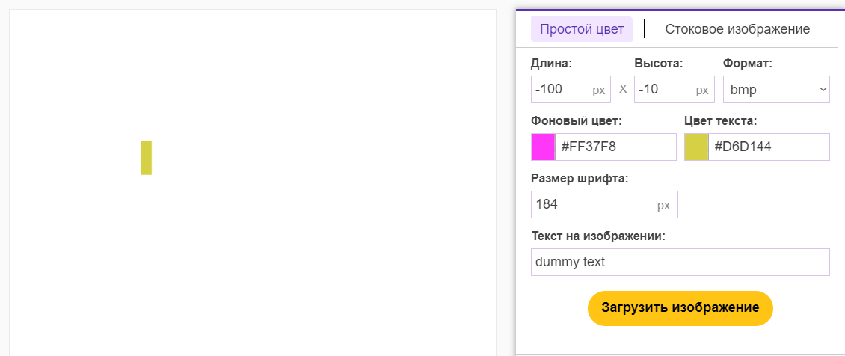 | Средняя | Средний

